ستون میانی
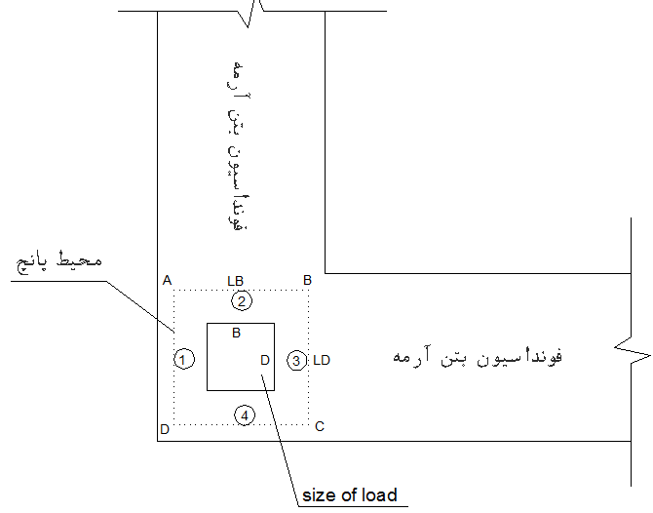
www.7civil.com
INPUT |  |  | خروجی تحلیل SAFE
d (cm) | 53 |  | Vu (kg) | -40000
D (cm) | 45 |  | Mux (kg.m) | 55000
B (cm) | 45 |  | Muy (kg.m) | 65000
f'c (kg/cm2) | 210

Ratio | 0.87 | OK

 | d = عمق موثر فونداسيون
 | D = size of load
 | B = size of load

ستون کناری (لبه موازی با X)
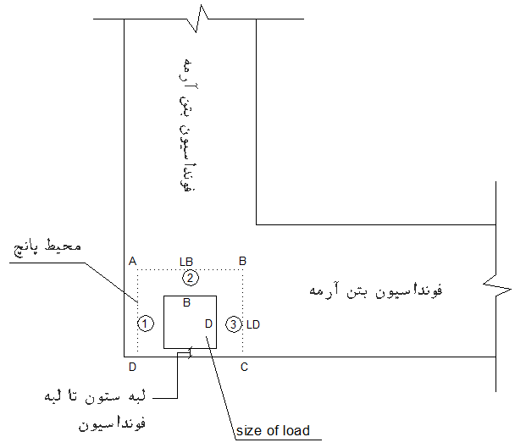
www.7civil.com
INPUT |  |  | خروجی تحلیل SAFE
d (cm) | 53 |  | Vu (kg) | -40000
D (cm) | 45 |  | Mux (kg.m) | 55000
B (cm) | 45 |  | Muy (kg.m) | 65000
(cm) لبه ستون تا لبه فونداسیون | 10
f'c (kg/cm2) | 210

Ratio | 1.47 | Not OK

 | d = عمق موثر فونداسيون
 | D = size of load
 | B = size of load

ستون کناری (لبه موازی با y)
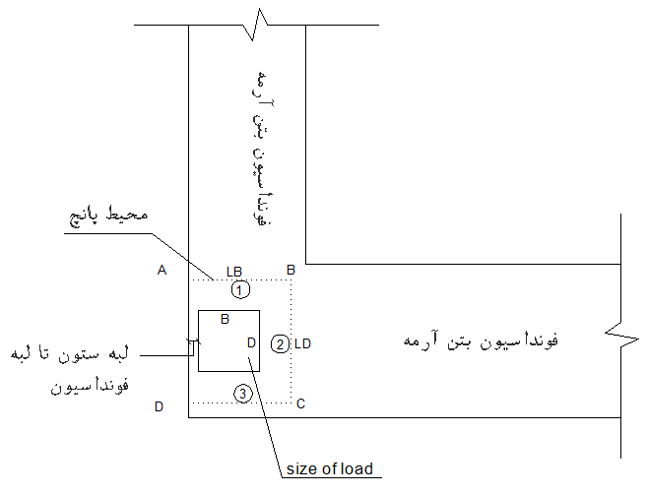
www.7civil.com
INPUT |  |  | خروجی تحلیل SAFE
d (cm) | 53 |  | Vu (kg) | -40000
D (cm) | 45 |  | Mux (kg.m) | 55000
B (cm) | 45 |  | Muy (kg.m) | 65000
(cm) لبه ستون تا لبه فونداسیون | 10
f'c (kg/cm2) | 210

Ratio | 0.89 | OK

 | d = عمق موثر فونداسيون
 | D = size of load
 | B = size of load

ستون گوشه
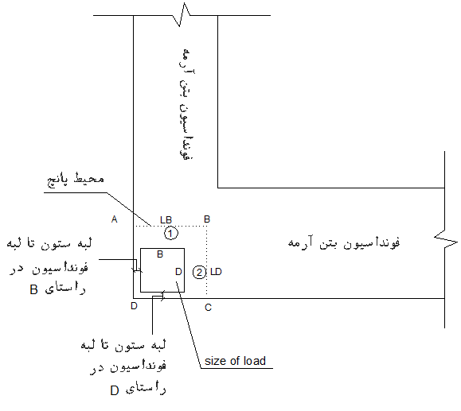
www.7civil.com
INPUT |  |  | خروجی تحلیل SAFE
d (cm) | 53 |  | Vu (kg) | -40000
D (cm) | 55 |  | Mux (kg.m) | 55000
B (cm) | 55 |  | Muy (kg.m) | 65000
(cm) لبه ستون تا لبه فونداسیون در راستای D | 10
(cm) لبه ستون تا لبه فونداسیون در راستای B | 10
f'c (kg/cm2) | 210

Ratio | 1.69 | Not OK

 | d = عمق موثر فونداسيون
 | D = size of load
 | B = size of load

